المؤشرات الكلية

سوق العراق للاوراق المالية
جلسة الاحد 2026/2/15 |  |  |  | تقرير أسعار الأسهم المتداولة لسوق العراق للأوراق المالية
الجلسة (29)
الاسهم المتداولة المدرجة و OTC |  |  | 1,043,800,880 |  |  | قيمة الأسهم المتداولة المدرجة و OTC |  | 2,041,933,980 |  |  | صفقات الشركات المدرجة وOTC | 932
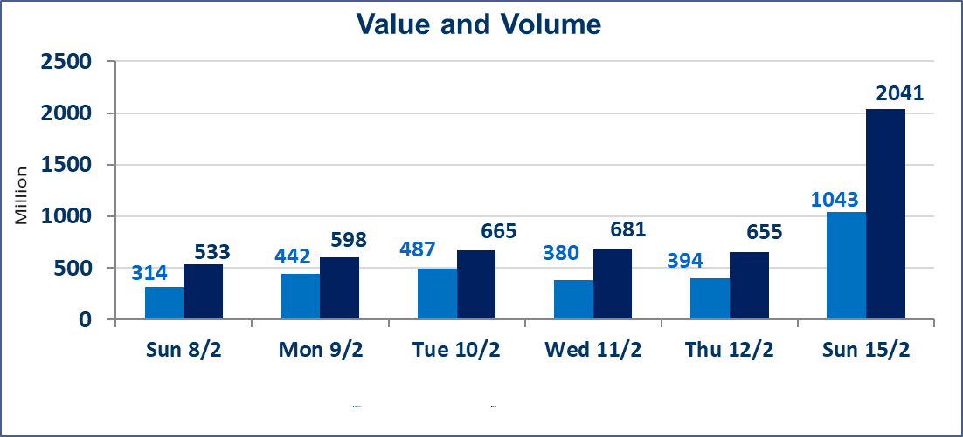
المؤشر60 ISX اليوم | 951.57 |  | نقطة |  |  | المؤشر15 ISX اليوم | 1228.52 | نقطة
المؤشر 60 ISX السابق | 952.44 |  | نقطة |  |  | المؤشر 15 ISX السابق | 1228.96 | نقطة
نسبة التغير | -0.09 |  | % |  |  | نسبة التغير | -0.04 | %
عدد النقاط | -0.87 |  | نقطة |  |  | عدد النقاط | -0.44 | نقطة

الشركات المدرجة | 104 | OTC | 14 | 118 |  | الشركات غير المتداولة المدرجة | 50 | OTC | 12 | 62
الشركات المتداولة | 44 | OTC | 1 | 45 |  | الشركات المرتفعة |  |  | 8
شركات الهيئة العامة |  |  |  | 0 |  | الشركات المنخفضة |  |  | 15
الموقوفة بقرار من هيأة الأوراق المالية |  |  |  | 10 |  | شركات الهيئة العامة OTC |  |  | 1
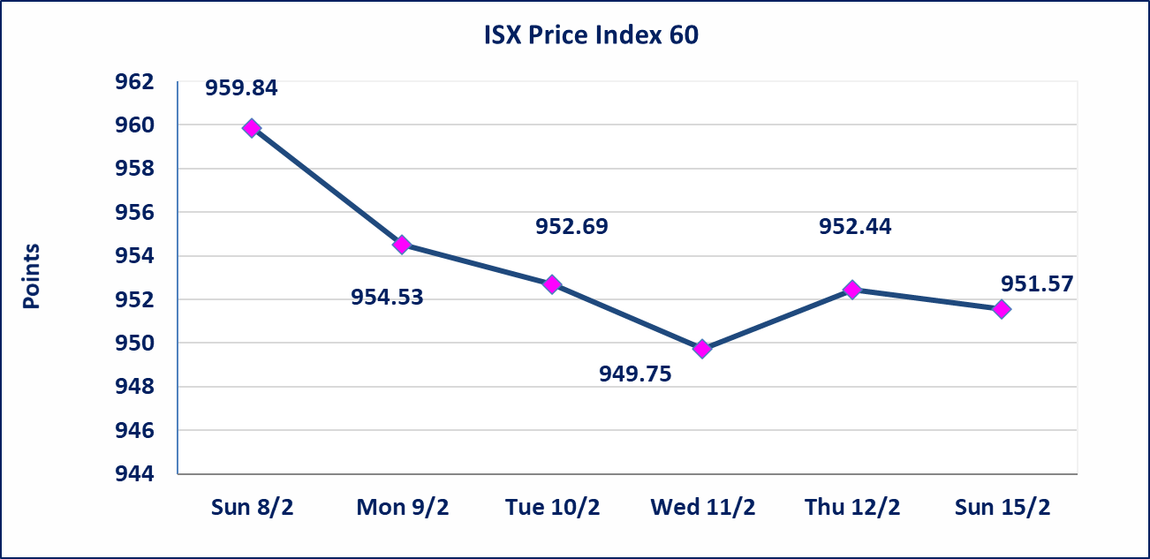
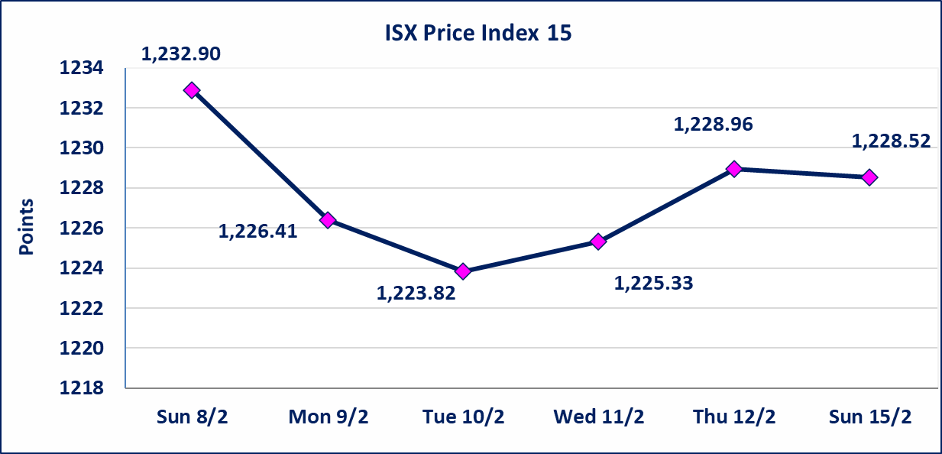

الحد الأعلى والادنى للتغير في السعر | نسبة التغير في المنصة النظامية (15%)، نسبة التغير في المنصة الثانية (20%)، نسبة التغير في المنصة الثالثة (5%) إرتفاعاً وإنخفاضاً من سعر الاغلاق السابق.
Web site : www.isx-iq.net E-mail : info-isx@isx-iq.net |  |  |  |  | 07834000034 - 07711211522 : ص . ب :3607 العلوية الهاتف |  |  |  |  |  | بغداد /الكرادة/ قرب المسرح الوطني /مجاور مصرف الخليج التجاري

نسبة التغير
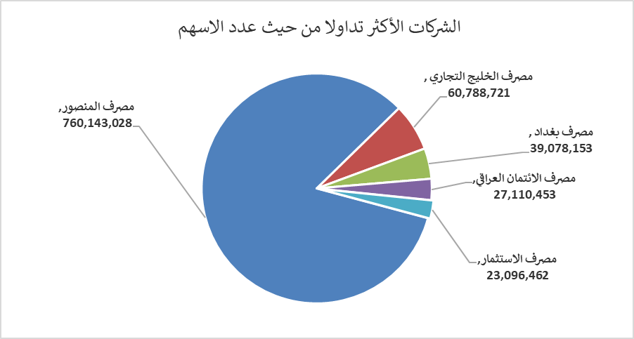
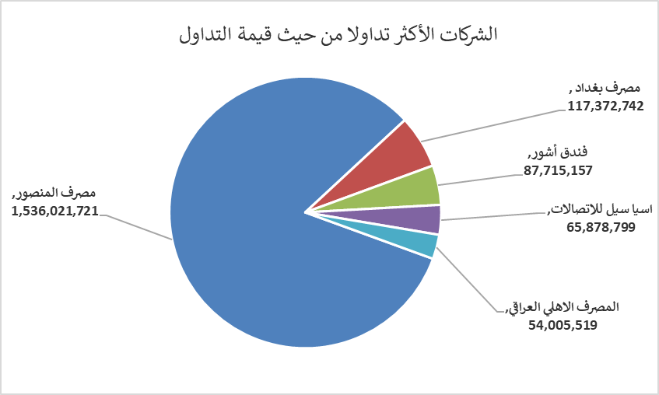
الشركات الأكثر ارتفاعاً وانخفاضاً

نسبة التغير لاسعار الاغلاق الاكثر ارتفاعاً |  |  |  | نسبة التغير لاسعار الاغلاق الاكثر انخفاضاً
اسم الشركة | اغلاق | التغير(%) | الاسهم المتداولة | اسم الشركة | اغلاق | التغير (%) | الاسهم المتداولة
مصرف الوطني الاسلامي | 0.490 | 11.36 | 2,000,000 | المصرف الدولي الإسلامي | 0.180 | -18.18 | 874,182
المصرف التجاري العراقي الاسلامي | 0.690 | 4.55 | 13,502,171 | مصرف كوردستان الدولي الاسلامي | 1.650 | -5.71 | 370,406
مصرف اشور الدولي | 0.260 | 4.00 | 7,150,000 | العراقية لصناعات الكارتون | 2.330 | -4.90 | 81,045
مصرف الائتمان العراقي | 0.650 | 3.17 | 27,110,453 | فندق فلسطين | 19.250 | -3.27 | 720,717
الكيمياوية والبلاستيكية | 1.900 | 2.70 | 13,000 | الامين العقارية | 1.900 | -3.06 | 524,933

الشركات الاكثر نشاطا حسب الاسهم المتداولة (حجم التداول) |  |  |  | الشركات الاكثر نشاطا حسب القيمة المتداولة
اسم الشركة | اغلاق | التغير(%) | الاسهم المتداولة | اسم الشركة | اغلاق | التغير (%) | القيمة المتداولة
مصرف المنصور | 2.040 | 0.00 | 760,143,028 | مصرف المنصور | 2.040 | 0.00 | 1,536,021,721
مصرف الخليج التجاري | 0.290 | 0.00 | 60,788,721 | مصرف بغداد | 3.000 | -0.66 | 117,372,742
مصرف بغداد | 3.000 | -0.66 | 39,078,153 | فندق أشور | 27.000 | 0.00 | 87,715,157
مصرف الائتمان العراقي | 0.650 | 3.17 | 27,110,453 | اسيا سيل للاتصالات | 14.980 | 0.13 | 65,878,799
مصرف الاستثمار | 0.220 | 0.00 | 23,096,462 | المصرف الاهلي العراقي | 4.720 | 0.00 | 54,005,519

